R2見学会申し込み書
盛岡中央高等学校 令和２年度夏の学校見学会参加申込書(修正版)

 |  |  |  |  |  |  |  | 令和 ２ 年 月 日

 |  |  |  |  | 学 校 名 |  | 中学校

 |  |  |  | お申込み担当者名

①参加日時ごとの参加人数調査
下記の表に参加人数（生徒のみ）を記入してください。

日 時 |  | 1回目（午前9時～） |  |  |  | 2回目（午前11時～） |  |  |  | 合 計
7/24（金）参加者 |  | 名 |  |  |  | 名 |  |  |  | 名
7/25（土）参加者 |  | 名 |  |  |  | 名 |  |  |  | 名
7/27（月）参加者 |  | 名 |  |  |  | 名 |  |  |  | 名
7/28（火）参加者 |  | 名 |  |  |  | 名 |  |  |  | 名

②キャンパスツアーの参加希望調査
学校体験は、新型コロナウイルス感染拡大防止のため、キャンパスツアー以外は中止になりました。ご了承ください。
学校説明が終わりましたら、そのまま終了するか、キャンパスツアーに参加して終了になります。
各時間帯で、キャンパスツアーに参加する人数、参加しない人数を下の表に記入してください。

No | 希望体験/日時等 | 7月24日（金） |  | 7月25日（土） |  | 7月27日（月） |  | 7月28日（火） |  | 実施場所
 |  | 9時～ | 11時～ | 9時～ | 11時～ | 9時～ | 11時～ | 9時～ | 11時～
1 | キャンパスツアー参加 | 名 | 名 | 名 | 名 | 名 | 名 | 名 | 名 | 校内施設

③部活動体験
部活動体験は、新型コロナウイルス感染拡大防止のため、すべて中止になりました。
ご了承ください。

夏の学校見学会の流れ

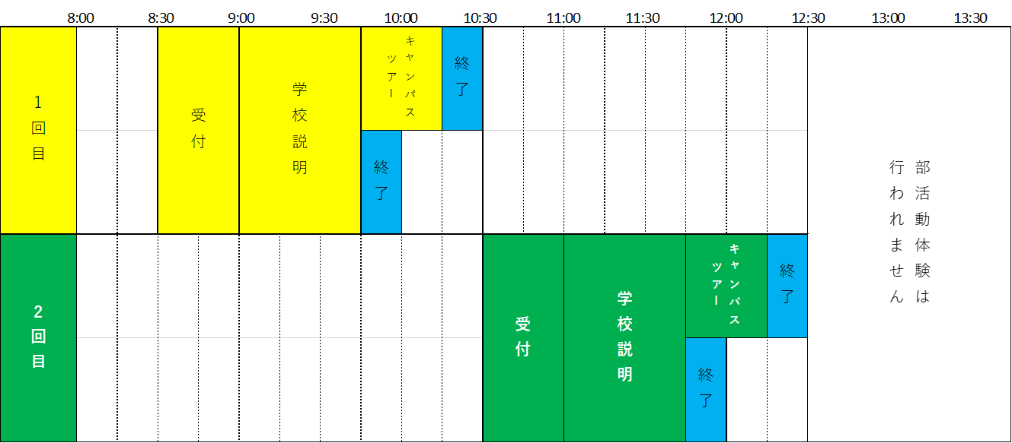
≪お申し込み≫ |  |  |  |  |  |  |  |  | 盛岡中央高等学校
必要事項を記入し、7月17日（金）までに右記へＦＡＸしてください。 |  |  |  |  |  |  |  |  | ＦＡＸ：019-641-5533

